Double EX
Quarter End Date | Closing MA-50 AAPL | Level | Trend | Forecast |  | Alpha | 1
2009-12-26 | 5.95 | 5.95 | 0 | -- |  | Beta | 0.10125477377
2010-03-27 | 6.29 | 6.29 | 0.034426623083 | 5.95 |  | MSE | 65.883515956
2010-06-26 | 7.73 | 7.73 | 0.17674763739 | 6.3244266231 |  | RMSE | 8.1168661413
2010-09-25 | 7.77 | 7.77 | 0.1629012863 | 7.9067476374
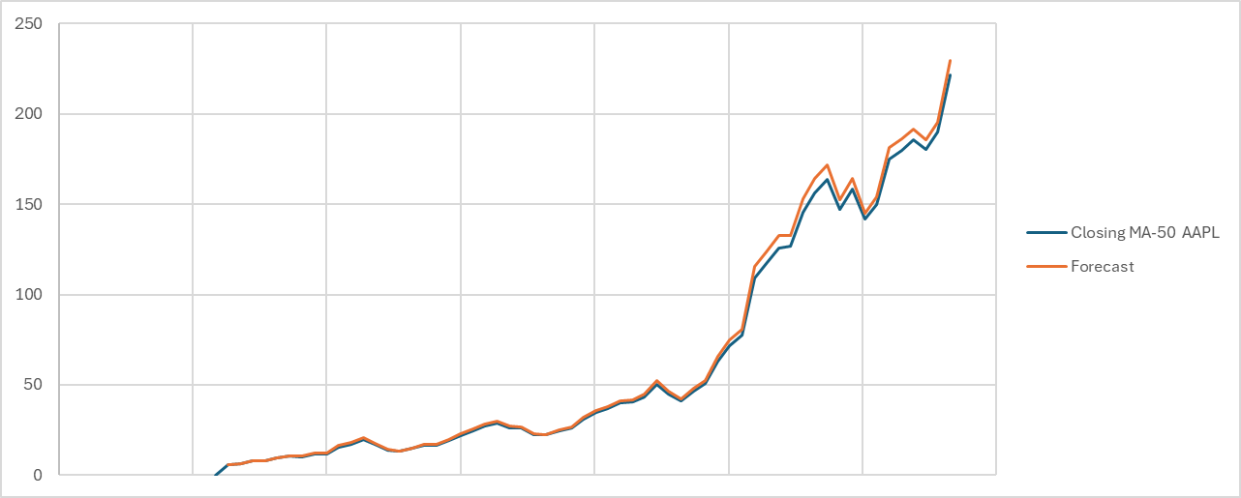
2010-12-25 | 9.43 | 9.43 | 0.31448967787 | 7.9329012863
2011-03-26 | 10.43 | 10.43 | 0.38390087046 | 9.7444896779
2017-07-01 | 34.76 | 34.76 | 1.2843587934 | 32.205726398
2017-09-30 | 36.78 | 36.78 | 1.3588459774 | 36.044358793
2017-12-30 | 39.84 | 39.84 | 1.5310959431 | 38.138845977
2018-03-31 | 40.49 | 40.49 | 1.4418807727 | 41.371095943
2018-06-30 | 43.44 | 43.44 | 1.5945850439 | 41.931880773
2018-09-29 | 50.47 | 50.47 | 2.1449467557 | 45.034585044
2018-12-29 | 44.98 | 44.98 | 1.3718719491 | 52.614946756
2019-03-30 | 41.39 | 41.39 | 0.86945872742 | 46.351871949
2019-06-29 | 46.64 | 46.64 | 1.313009443 | 42.259458727
2019-09-28 | 50.66 | 50.66 | 1.5871051594 | 47.953009443
2019-12-28 | 63.31 | 63.31 | 2.7072760738 | 52.247105159
2020-03-28 | 71.45 | 71.45 | 3.2573653059 | 66.017276074
2020-06-27 | 77.34 | 77.34 | 3.5239321363 | 74.707365306
2020-09-26 | 109.2 | 109.2 | 6.3930942775 | 80.863932136
2020-12-26 | 117.02 | 117.02 | 6.5375752937 | 115.59309428
2021-03-27 | 125.84 | 125.84 | 6.768681691 | 123.55757529
2024-09-28 | 221.77 | 221.77 | 8.0380841842 | 195.56466936
2024-12-28 | 236.81 | 236.81 | 8.7470615861 | 229.80808418
 |  |  |  | 245.55706159
 |  |  |  | 254.30412317
 |  |  |  | 263.05118476

 |  |  |  |  | 1
 |  |  |  |  | 2
 |  |  |  |  | 3

Double MA
Quarter End Date | Closing MA-50 AAPL | 4 Days Average | Double | Level | Trend | Forecast | MSE | 120.85733867
40173 | 5.95 | -- | -- | -- | -- | -- | RMSE | 10.993513481
40264 | 6.29 | -- | -- | -- | -- | --
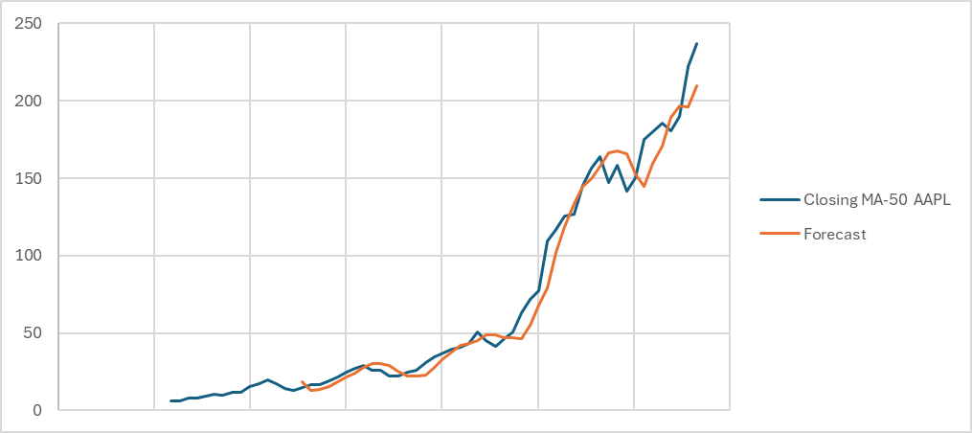
40355 | 7.73 | -- | -- | -- | -- | --
40446 | 7.77 | -- | -- | -- | -- | --
40537 | 9.43 | -- | -- | -- | -- | --
40628 | 10.43 | -- | -- | -- | -- | --
40719 | 10.18 | -- | -- | -- | -- | --
40810 | 11.53 | 8.66375 | -- | -- | -- | --
40908 | 11.76 | 10.975 | -- | -- | -- | --
40999 | 15.65 | 12.28 | -- | -- | -- | --
44555 | 156.24 | 138.5575 | 123.58125 | 153.53375 | 4.2789285714 | 149.80285714
44646 | 163.78 | 148.0425 | 133.754375 | 162.330625 | 4.0823214286 | 157.81267857
44737 | 147.1 | 153.1675 | 142.13 | 164.205 | 3.1535714286 | 166.41294643
44828 | 158.21 | 156.3325 | 149.025 | 163.64 | 2.0878571429 | 167.35857143
44926 | 141.53 | 152.655 | 152.549375 | 152.760625 | 0.030178571429 | 165.72785714
45017 | 150.05 | 149.2225 | 152.844375 | 145.600625 | -1.0348214286 | 152.79080357
45108 | 175.2 | 156.2475 | 153.614375 | 158.880625 | 0.75232142857 | 144.56580357
45199 | 180.07 | 161.7125 | 154.959375 | 168.465625 | 1.9294642857 | 159.63294643
45290 | 185.65 | 172.7425 | 159.98125 | 185.50375 | 3.6460714286 | 170.39508929
45381 | 180.55 | 180.3675 | 167.7675 | 192.9675 | 3.6 | 189.14982143
45472 | 190.18 | 184.1125 | 174.73375 | 193.49125 | 2.6796428571 | 196.5675
45563 | 221.77 | 194.5375 | 182.94 | 206.135 | 3.3135714286 | 196.17089286
45654 | 236.81 | 207.3275 | 191.58625 | 223.06875 | 4.4975 | 209.44857143
 |  |  |  |  |  | 227.56625

